ammc
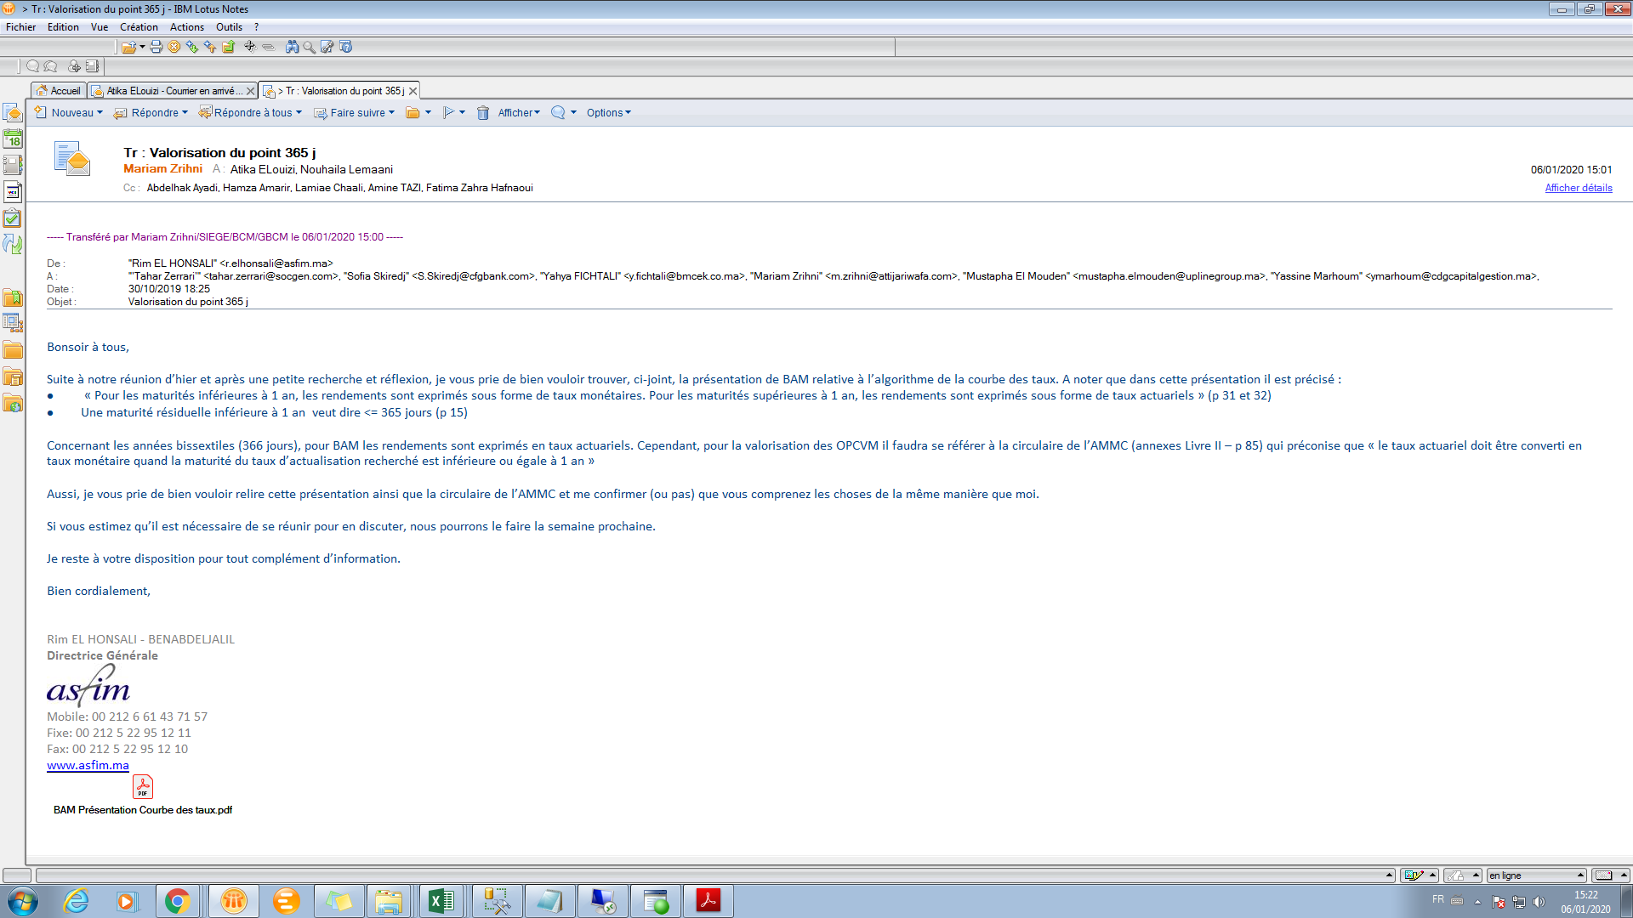
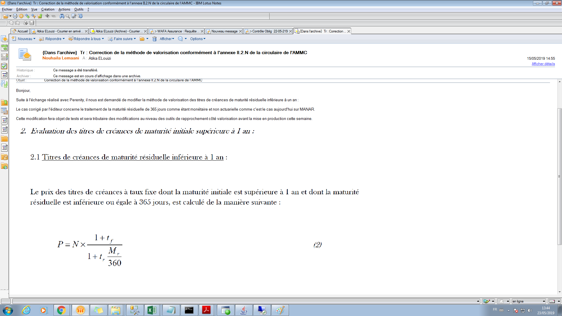

 |  | 0 | 0 | q
 |  | 0 | 0

 |  | 0
 |  | 0
 |  | 0
 |  | 0
 |  | 0
 |  | 0

Récap | à a jouter titre révisable 52 semaine se calcule par la méthofde d'actualisation monétaire (M) depuis la création c e d meme si Maturité = 366 ( chose à changer sur manar qui est resté sur 365 jrs)

